INFOS
 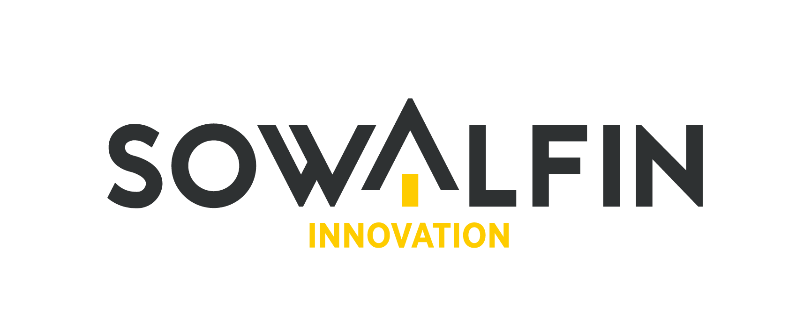 Contact L’Helpdesk PI de SOWALFIN Innovation a pour objectif de sensibiliser les entrepreneurs aux enjeux de la propriété intellectuelle (PI). Il propose des informations et des conseils via des rendez-vous personnalisés et confidentiels. SOWALFIN Innovation : www.sowalfin.be/innovation - Contact : innovation@sowalfin.be Avis de non responsabilité A titre indicatif, cet outil a pour vocation de sensibiliser et d’aider l’utilisateur dans sa démarche entrepreneuriale. Il ne peut être utilisé en dehors du contexte pour lequel il est destiné, et doit servir aux intérêts du projet ou de l’entreprise bénéficiaire. Une adaptation de l’outil à la réalité du bénéficiaire est dès lors requise. Par ailleurs, le présent outil ne peut se substituer à un document, outil ou non, utilisé par un spécialiste de la profession. Aussi, la SA SOWALFIN ne pourra en aucune manière être tenue pour responsable des conditions de mise en œuvre de l’outil ainsi que des résultats obtenus suite à son utilisation, des éventuelles imprécisions ou erreurs, ou engagée par les renseignements fournis. Conditions d’utilisation Cet outil de sensibilisation et d’accompagnement en Propriété Intellectuelle est mis à disposition, à titre gracieux et libre de droits, par la SA SOWALFIN afin de permettre au bénéficiaire sa réutilisation sans condition à des fins associatives ou scientifiques. Toutefois, la SA SOWALFIN recommande de mentionner la source et la date des informations et données que contient l’outil. Avec la participation de l’Europe et du réseau Entreprise Europe Network (EEN).

